Hüttengebühren
Abrechnung von Hüttengebühren Sulzburghaus
 |  |  |  |  |  | Stand 01.05.2023
 |  |  |  |  | Verantwortliches Mitglied

Schneeschuhverein Stuttgart e.V. |  |  |  |  | Vorname | Nachname
Nadine Reichle |  |  |  |  | Aufenthalt
Brühlstraße 44 |  |  |  |  | von | bis
73277 Owen
nadine.reichle@gmx.de

Mitglieder
 |  | Nächte | oder | Wochen |  | Summe
 | Familien |  | 15.00 € |  | 90.00 €
 | Erwachsene |  | 7.00 € |  | 42.00 €

Gäste, mit einem anwesenden Mitglied
 | Anzahl | Nächte |  |  |  | Summe
Familien |  |  | 30.00 €
Erwachsene |  |  | 14.00 €
Kinder |  |  | 8.00 €

Vollbelegung nur durch Mitglieder
 |  |  |  |  |  | Summe
 | 160.00 € | Pauschale pro Nacht, Sonntag - Donnerstag
 | 230.00 € | Pauschale pro Nacht, Freitag-Samstag/Samstag-Sonntag
 | 230.00 € | Pauschale pro Nacht, auf einen Feiertag
 | 75.00 € | Vollbelegung am Tage

 |  |  |  |  | Gesamtbetrag Übernachtungen | 0.00 €

 |  |  |  |  | zuzüglich Getränke gemäß Strichliste

 |  |  |  |  | zuzüglich entnommenes Bargeld aus Tageskasse

 |  |  |  |  | zuzüglich Spende

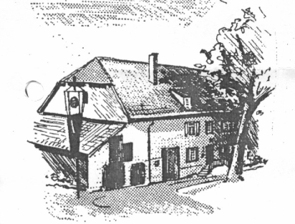
 |  |  |  |  | Endsumme: | 0.00 €
Zahlung innerhalb von 14 Tagen an:
SVS - Hüttenkonto - Postbank Karlsruhe
IBAN: DE45 6001 0070 0144 7887 06
BIC: PBNKDEFFXXX

